关系图
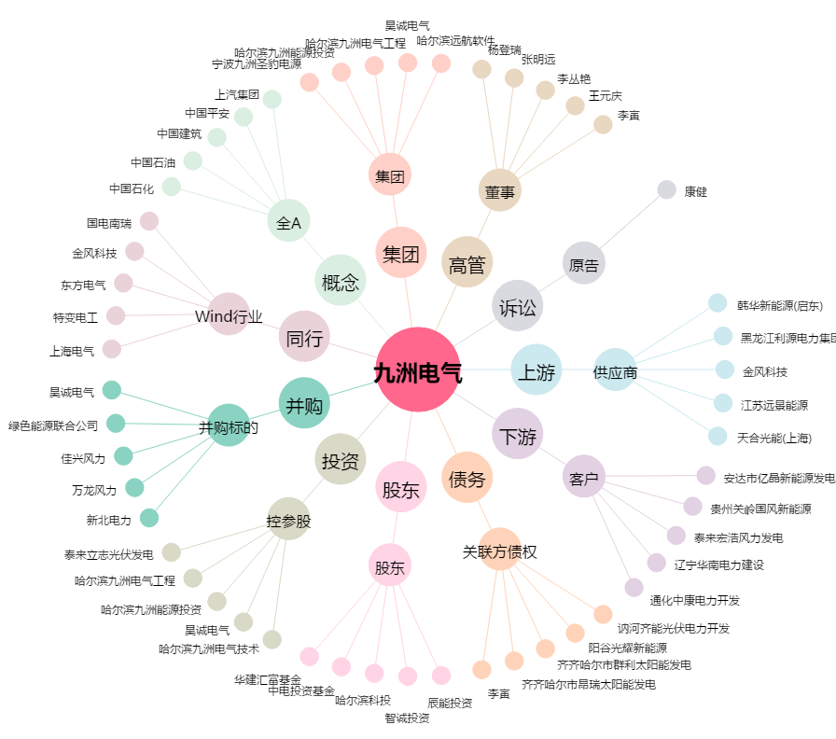
九洲电气[300040.SZ] - 关系概览图

